상품제안서
백곰 아동 3종 세트 (숟가락 + 젓가락 + 포크) | 상품코드: F27960

 |  |  |  |  |  |  | 02-412-0044 | www.easy1.co.kr
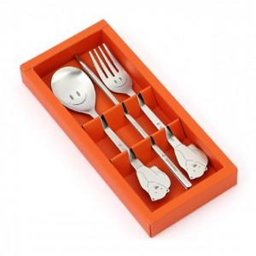

【상세/제작정보】

【인쇄/포장옵션】 | 레이저 / 쇼핑백

【공급단가】 | 수량 | 100~ | 300~ | 500~ | 1,000~ | 3,000~
*VAT별도 | 단가 | 7,420원 | 7,300원 | 7,120원 | 6,940원 | 6,830원

【상품 URL】 | https://easy1.co.kr:443/src/goods_detail.php?gdno=27960

